Data
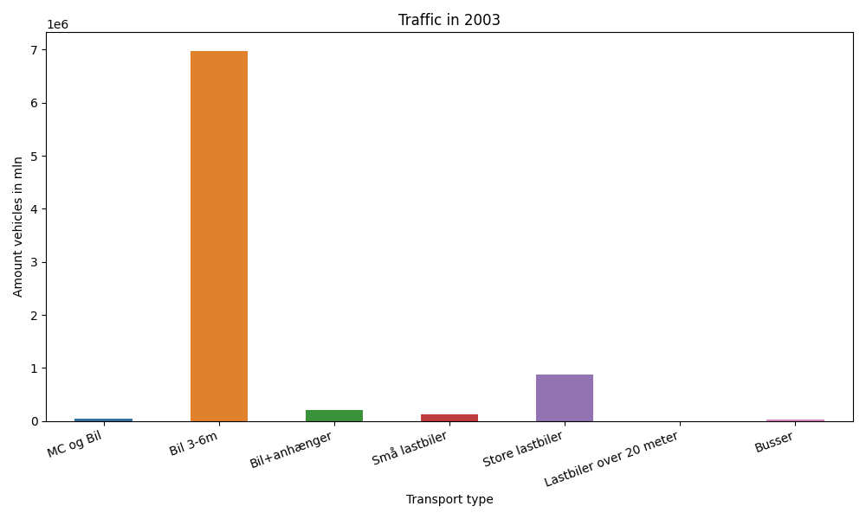
År | Måned | MC og Bil | Bil 3-6m | Bil+anhænger | Små lastbiler | Store lastbiler | Lastbiler over 20 meter | Busser | Total
2003 | 12 | 191 | 531198 | 9003 | 8725 | 66904 | 0 | 1724 | 617745
2003 | 11 | 503 | 553228 | 11369 | 10539 | 74173 | 0 | 2773 | 652585
2003 | 10 | 1529 | 608771 | 14902 | 11112 | 82077 | 0 | 2665 | 721056
2003 | 9 | 3576 | 602267 | 16710 | 11606 | 77306 | 0 | 4133 | 715598
2003 | 8 | 9054 | 716640 | 30152 | 11527 | 73730 | 0 | 3967 | 845070
2003 | 7 | 9072 | 717582 | 46816 | 9488 | 67952 | 0 | 2985 | 853895
2003 | 6 | 7014 | 658917 | 24699 | 10517 | 72282 | 0 | 4331 | 777760
2003 | 5 | 5453 | 638495 | 17558 | 10353 | 74005 | 0 | 3833 | 749697
2003 | 4 | 2897 | 567101 | 14931 | 9372 | 72188 | 0 | 2526 | 669015
2003 | 3 | 2644 | 525593 | 11175 | 9455 | 73048 | 0 | 2750 | 624665
2003 | 2 | 249 | 456537 | 8643 | 8640 | 65190 | 0 | 2233 | 541492
2003 | 1 | 235 | 403410 | 8460 | 8230 | 69276 | 0 | 1837 | 491448

